상품제안서
안전코트우의 | 상품코드: S19240

 |  |  |  |  |  | 02-713-8555 | www.synergygift.co.kr
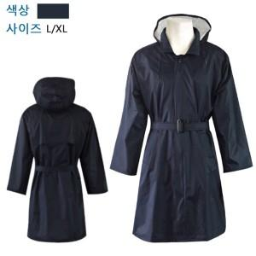

【상세/제작정보】

【인쇄/포장옵션】 | 실크 / 별도문의

【공급단가】 | 수량 | 50~ | 300~ | 1,000~ | 2,000~
*VAT별도 | 단가 | 30,240원 | 29,120원 | 28,000원 | 26,880원

【상품 URL】 | https://www.synergygift.co.kr:443/src/goods_detail.php?gdno=5398

